zemljevid višjih šol
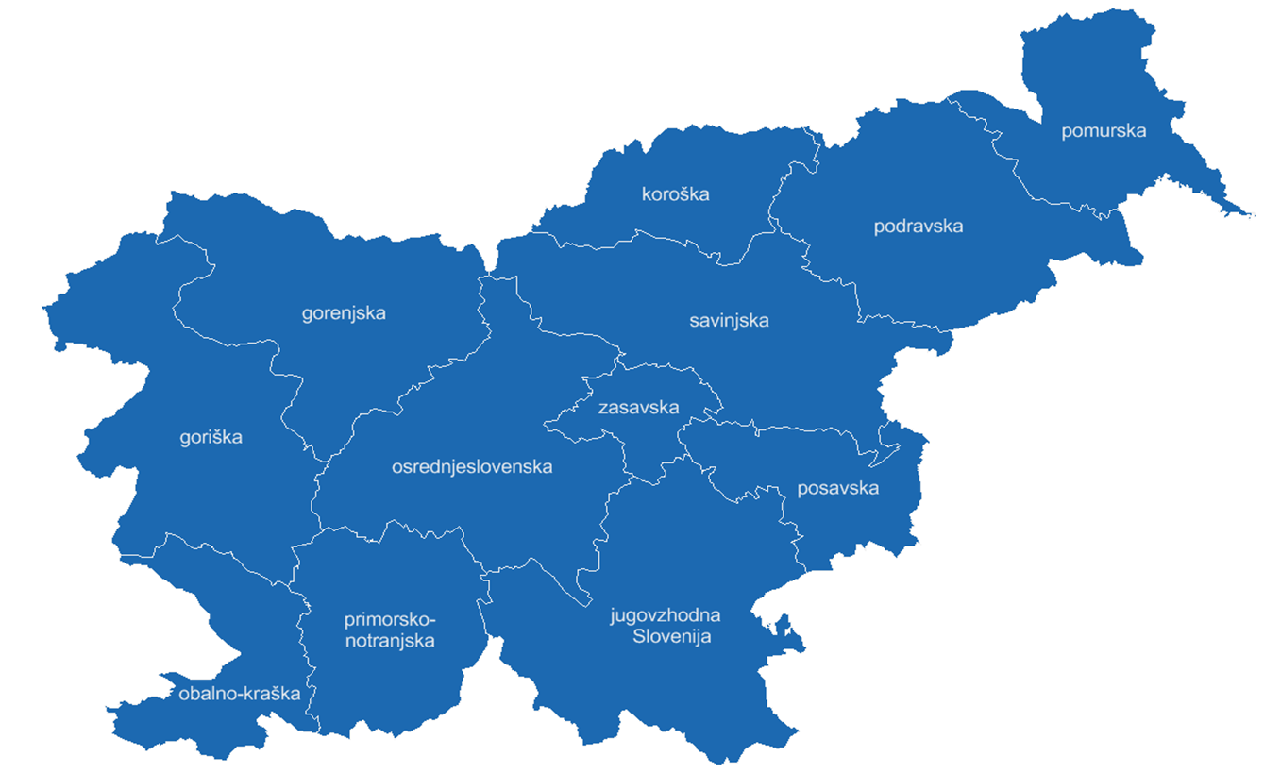
Javni in zasebni višješolski zavodi v študijskem letu 2026/27 in programi

